상품제안서
PXG 골프공 익스트림 로고 (6구, 화이트) | 상품코드: F12007

 |  |  |  |  |  |  | 02-412-0044 | www.easy1.co.kr
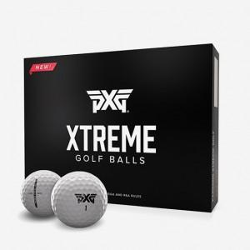

【상세/제작정보】 | 인쇄비는 알당입니다 한박스에 6개---박스당1800원입니다

【인쇄/포장옵션】 | 풀칼라 / 포장지포장

【공급단가】 | 수량 | 30~ | 100~ | 300~ | 500~ | 1,000~
*VAT별도 | 단가 | 35,100원 | 33,800원 | 32,500원 | 31,200원 | 30,420원

【상품 URL】 | https://dev.easy1.co.kr:443/src/goods_detail.php?gdno=12007

